UI & 기능 구성
NO | 이미지 | 분류 | 기능 설명 |  |  | 사유&간단한 App 설명
1 |  | 메인 화면1 |  | 점수 | 탭 등으로 얻는 점수. 새로운 꽃을 얻거나 스킬 강화에 사용된다. | 대부분의 키우기 게임들이 채택하고 있는 Tap형식의 게임/방치형 게임 장르를 따라서 전에 기획된 게임성 없는 상품의 기획을 바꾸려고 한다. 좌측에 있는 표는 변경된 UI와 해당 UI의 간단 기능을 나타내는데, 새로운 창을 띄우지 않아 사용자에게 간단하고 편리한 기능을 제공한다.

 |  |  |  | 현금재화 | 현금 결제로 얻을 수 있는 재화. 광고를 통해서도 소량 얻을 수 있다.

 |  |  |  | 환경설정 버튼 | 환경설정 다이얼로그를 띄워주는 버튼

 |  |  |  |  |  | 모든 행위를 통해 얻는 이득은 한 점수로 통합하고, 이 점수를 사용하여 꽃이나 스킬을 사서 꽃을 성장 시킨다. App 사용을 많이해도 점수가 오르고, 켜놓고 있기만 해도 [지속 스킬]이라는 것으로도 점수를 올릴 수 있어서 기존 기획보다 사용자의 App 사용량을 높였다.

 |  |  |  | 업적 버튼 | 업적을 보고 보상을 받을 수 있는 버튼

 |  |  |  | 자리 이동 버튼 | On/Off 형식의 버튼으로, On일 때, 화면에 나와있는 식물들의 위치를 바꿀 수 있다.

 |  |  |  | 프래그먼트 버튼 | 밑에서 위로 프래그먼트 창이 뜨며, [꽃 관리 화면]에서 기능 설명을 자세히 다룬다. | 네트워크에 연결 되어 있어야만 실행이 가능하며, GPS 기능이 켜져있어도 꺼져있어도 App 이용이 가능하다. GPS가 켜져있으면 [외부 화면]에 식물을 놓을 수 있고 날씨에 따라 얻는 점수와 식물의 체력에 영향을 준다. GPS가 꺼져있으면 [외부 화면]에 식물을 놓을 수 없으며 [메인 화면]에서만 식물을 키울 수 있으며 이때는 식물에 따라 물 주는 시간에 물을 주지 않으면 체력이 감소한다.

 |  |  |  | 프래그먼트 | 프래그먼트는 스크롤 기능을 갖춘다.

 |  |  | 해당 화면에서 꽃을 자유롭게 이동 시킬 수 있으며, 버튼을 제외한 나머지 부분은 탭이 가능하다.

 |  |  |  | 원 위치 | 원이 있는 위치에 현재 날씨에 따라 해님이나 구름 표시를 띄워준다.

2 | 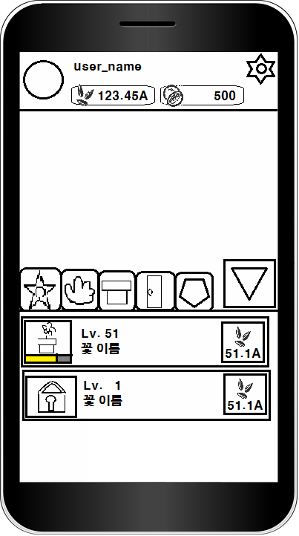 | 꽃 관리 화면 |  | 꽃 프래그먼트 영역 | 꽃에 해당하는 프래그먼트를 보여줌

 |  |  |  | 스킬 프래그먼트 영역 | 스킬에 해당하는 프래그먼트를 보여줌. 실제 일러는 삽으로 합시다.

 |  |  |  | 지속 스킬 프래그먼트 영역 | 지속 스킬에 해당하는 프래그먼트를 보여줌

 |  |  |  | 외부 화면 영역 | 외부 화면에 해당하는 프래그먼트를 보여줌

 |  |  |  | 상점 영역 | 상점에 해당하는 프래그먼트를 보여줌

 |  |  |  | 프래그먼트 닫음 | 프래그먼트를 닫고 메인화면처럼 보여줌

 |  |  |  | 지금 가지고 있는 꽃 | 현재 가지고 있는 꽃의 이미지를 나타낸다. 하단의 노란 게이지는 꽃의 레벨을 나타냄. 게이지가 꽉 차면 꽃의 외형이 바뀐다.

 |  |  |  | 소비되는 점수 | 꽃을 레벨업 시키거나, 현재 가지지 않은 꽃을 구매하는데 소비되는 점수. 점수는 각각 다를 수 있다.

 |  |  |  | 구매되지 않은 꽃 | 현재 구매되지 않은 꽃을 나타낸 것이다.

3 | 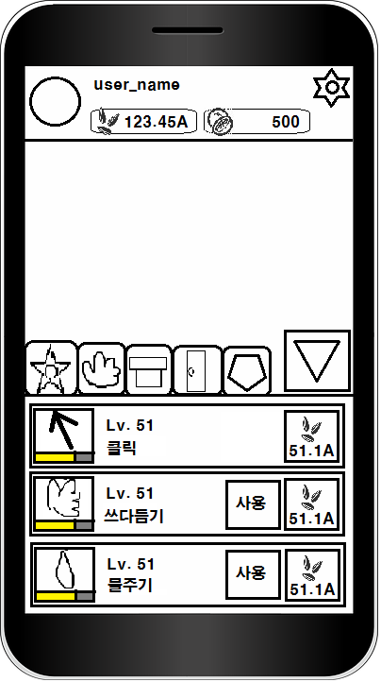 | 스킬 화면 |  | 쓰다듬기 스킬 | 해당 스킬의 이미지를 나타낸다. 하단의 노란 게이지는 스킬의 레벨을 나타냄.

 |  |  |  | 물주기 스킬 | 해당 스킬의 이미지를 나타낸다. 하단의 노란 게이지는 스킬의 레벨을 나타냄.

 |  |  |  | 스킬 사용 버튼 | 버튼을 누르면 스킬이 사용된다. 사용된 스킬은 이 버튼에 재사용 시간을 나타낸다.

 |  |  |  | 소비되는 점수 | 스킬 레벨업에 소모되는 점수.

 |  |  |  | 게이지 부분 | 스킬은 노란 게이지가 꽉 찰 때마다 보상을 준다.

 |  |  |  | 클릭 스킬 | 가장 기본이 되는 클릭(탭)이며 그냥 메인 화면에 있는 클릭 영역을 탭 할 때마다 점수를 준다. 스킬 레벨에 따라 탭 당 주는 점수가 증가한다.

 |  |  | 기존 설계에 있던, [쓰다듬기/물주기/말하기/노래들려주기/가지치기] 등을 이용

4 | 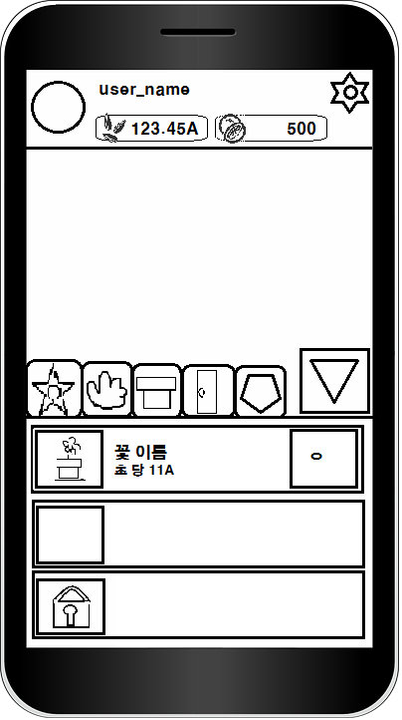 | 지속 스킬 화면 |  | 추가 정보 버튼 | 해당 꽃의 정보 등을 볼 수 있다.

 |  |  |  | 빈 칸 | 이 칸을 클릭하면 최고 레벨이 된 꽃을 넣어 놓을 수 있다. 이 곳에 넣어진 꽃은 지속 점수를 준다.

 |  |  |  | 잠겨진 칸 | 현금 재화의 소비로 열 수 있다.

 |  |  | 초 당 11A | 해당 꽃 설명 | 해당 꽃이 주는 점수에 대한 설명이다. 해당 꽃의 점수는 가지고 있는 같은 꽃에 개수에 따라 변동 된다.

 |  |  |  | 원에 대한 설명 | 저 부분에 유저가 가지고 있는 같은 꽃에 대한 개수를 저기에 표시한다.

5 | 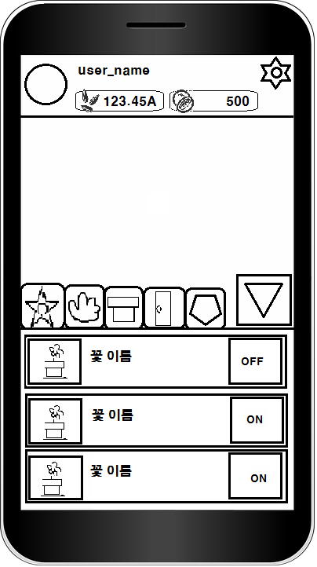 | 외부로 놓기 기능 화면 | 해당 프래그먼트는 현재 최고 레벨이 아닌 꽃들을 리스트로 나타낸다.

 |  |  |  | ON 버튼 | 버튼을 누르면 이 버튼은 OFF로 바뀌고, 해당 꽃을 overlay screen으로 띄워준다.

 |  |  |  | OFF 버튼 | 버튼을 누르면 이 버튼은 ON으로 바뀌고, overlay screen으로 띄워진 꽃을 지운다.

6 | 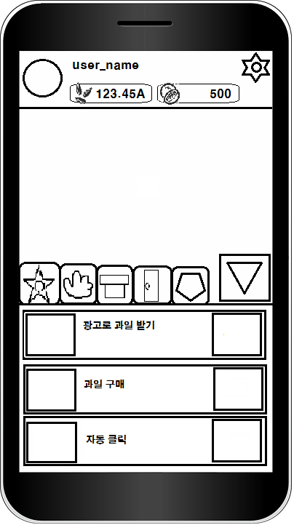 | 상점 화면 | 광고로 과일 받기 | 광고로 과일 받기 | 광고로 소량의 과일을 받을 수 있다.

 |  |  | 과일 구매 | 과일 구매 | 현금으로 과일을 구매 할 수 있다.(50개 구매하는거, 50개 = 4,500원)

 |  |  | 자동 클릭 | 자동 클릭 | 과일을 소모하여 1분 동안 자동 탭 기능을 살 수 있다.

 |  |  | 추후 추가 될 수 있다.

 |  |  | 체력 증가 | 체력 증가 | 체력이 적은 꽃에게 사용 하면 해당 수치 만큼 체력이 증가한다.

 |  |  | 부활 | 부활 | 죽은 꽃을 살린다.

7 | 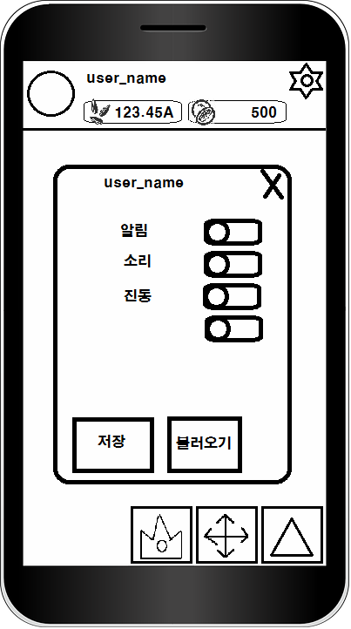 | 환경 설정 화면 |  | 닫기 | 해당 다이얼로그를 닫는다.

 |  |  |  | 이름 | 로그인 된 유저의 이름을 보여준다.

 |  |  |  | on/off | [알림/소리/진동/외부 화면에 날씨 보이기]에 해당하는 기능을 on/off 한다. 이미지 상태는 ON

 |  |  |  | 데이터 저장 | 현재 정보를 DB에 저장한다.

 |  |  |  | 데이터 불러오기 | DB에 저장된 정보를 가져와 현재 상태를 바꾼다.

 |  |  | on/off에 [외부화면에 날씨 보이기] 추가하기

 |  |  | 화면에 날씨보이기 | 화면에 날씨보이기 | 외부 화면에 Overlay Screen으로 현재 날씨와 꽃을 보여주는데 날씨 이펙트는 사용자가 켰다가 껐다가 할 수 있었으면 한다.

8 | 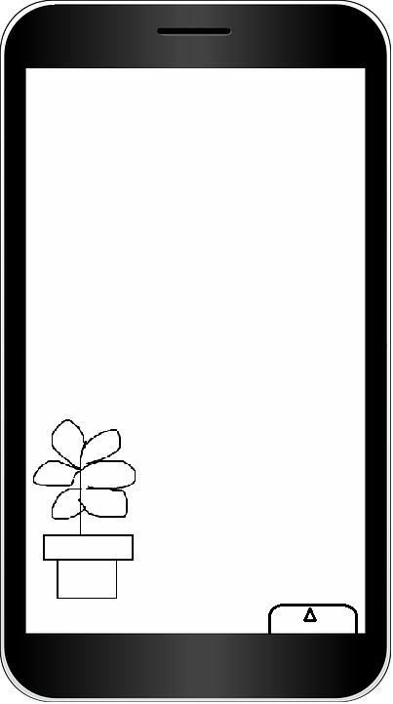 | 외부 화면1 | 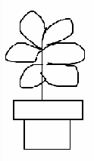 | overlay screen에 띄워진 꽃

 |  |  |  | overlay screen에 띄워진 메뉴 바 | 세모를 클릭하면 메뉴 바가 열린다. [외부 화면2]에서 자세히 다룬다. 현재 가진 점수를 세모 바로 밑에 보여준다.

 |  |  | 꽃이 잘 자라는 날씨에 외부 화면에 내놓으면 탭과 스킬로 얻는 점수가 %에 해당하는 증가량을 갖는다. 자라기 어려운 날씨에 내 놓으면 체력이 감소하고, % 증가량이 적다.

 |  |  | 외부 화면에 놓여진 꽃은 메인화면에서 안 보인다.

9 | 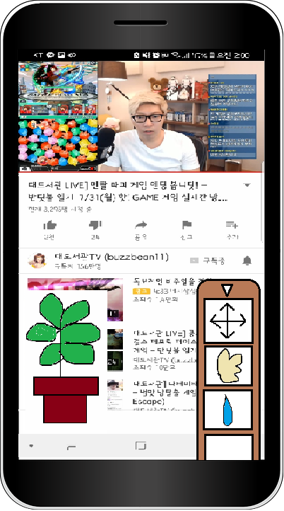 | 외부 화면2 | 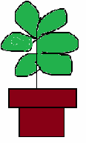 | overlay screen에 띄워진 꽃

 |  |  |  | overlay screen에 띄워진 메뉴 바 | 꽃의 위치 이동/스킬 등을 보여주며 위의 세모를 누르면 닫힌다. 현재 가진 점수를 세모 바로 밑에 보여준다.

 |  |  |  | 위치 이동 | ON/OFF 형식의 기능이다. ON 상태 일 때는 꽃의 위치를 마음대로 바꿀 수 있고, 스마트폰의 다른 어플리케이션을 사용 할 수 있다. OFF 상태 일 때는 꽃의 이동이 안되며, 다른 어플리케이션 클릭이 되지 않고 메뉴 바만 클릭 할 수 있다.

 |  |  |  | 쓰다듬기/물주기 | [스킬 화면]에 해당하는 스킬이며, 동일한 기능을 가진다. 스킬 쿨타임도 여기에 나타낸다. 클릭 스킬은 외부 화면에서 스킬 레벨업 기능만 갖는다.

 |  |  | 위치 이동의 OFF 기능을 추가로 설명 하자면, 다른 탭 형식의 게임들은, 게임이 실행되고 있을 때 화면을 클릭하여 점수를 얻는 것이 가능하지만, 우리 게임은 다른 게임과 다르게 overlay screen 기능을 사용하니 이것을 살려서 overlay screen에 꽃을 내놓고 옆 이미지 처럼 영상을 보면서 클릭이 가능하게 했으면 좋겠다.

